ユースケースモデル
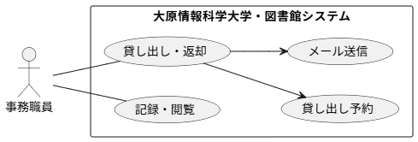
要求分析／ユースケースモデル | システム名 | 作成者 | 作成日 | ページ
 | 大原情報科学大学・図書館システム | 今村光汰 | 2025-09-19

